AMBLAINVILLE _ ENERGEBAT
Plan d'implantation du kit de plots antivibratiles SAM3 à mettre en œuvre avant la mise en place de la machine.
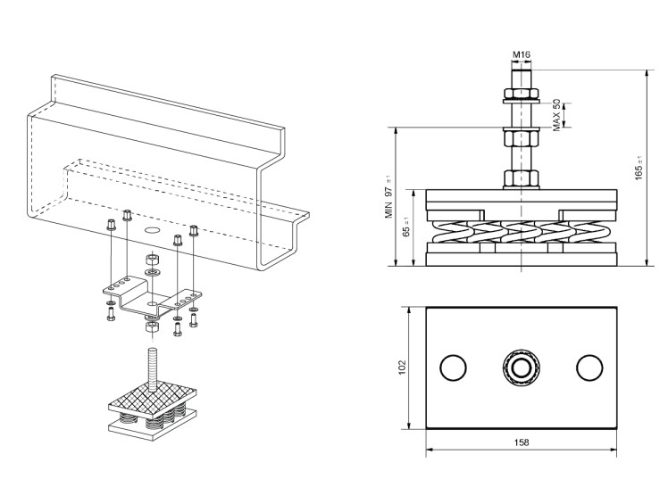
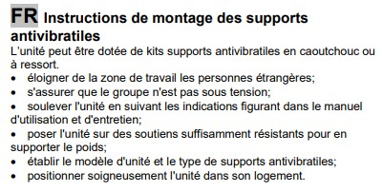

Répartition des kits de plots antivibratiles par point d'appui

Répartition des charges sur chaque point de contact au sol

